Sheet1
页面 | 功能 | 角色 |  |  | 是否完成
左侧菜单栏 | 画面内可执行操作 | 管理员 | 教师 | 学生

主页 | 公告栏 | √ | √ | √
 | 公告信息管理 | √

选课管理
┣课程列表 | 查询 | √ | √ | √
┃ | 查看详情 |  | √ | √
┃ | 点击选课 |  |  | √
┃ | 分页 | √ | √ | √
┣我的课程 | 查看详情 |  |  | √
┃ | 分页 |  |  | √
┣课程表 | 老师课表和学生课表 |  | √ | √
┃ | 导出为excel打印 |  | √ | √
┗选课结果查询 |  |  |  | √

课程管理
┣我的课程 | 查看课程 |  | √
┃ | 开设课程 |  | √
┃ | 修改课程 |  | √
┃ | 删除课程 |  | √
┣任课表 | 老师任课表 |  | √
┃ | 导出为excel打印 |  | √
┣选课时间设置 | 设置可选课的时间 | √
┗课程审核页面 | 审核老师开设的课程 | √

学生管理
┣学生列表 | 老师可看本班学生，管理员看全部学生 | √ | √
┃ | 导出签到表 |  | √
┣学生信息修改 | 修改学生专业，学院的信息 | √
┗学生选课情况 | 导出为选课名单 | √

教师管理
┣教师信息导入 |  | √
┣教师列表 |  | √ | √ | √
 |  | √ | √ | √

教室管理
┣教室信息导入 | 管理员导入几栋楼，几间教室，教室容纳数 | √
┗教室课表 |  | √ | √ | √

成绩管理
┣我的成绩 |  |  |  | √
┣学生成绩录入与修改 |  |  | √

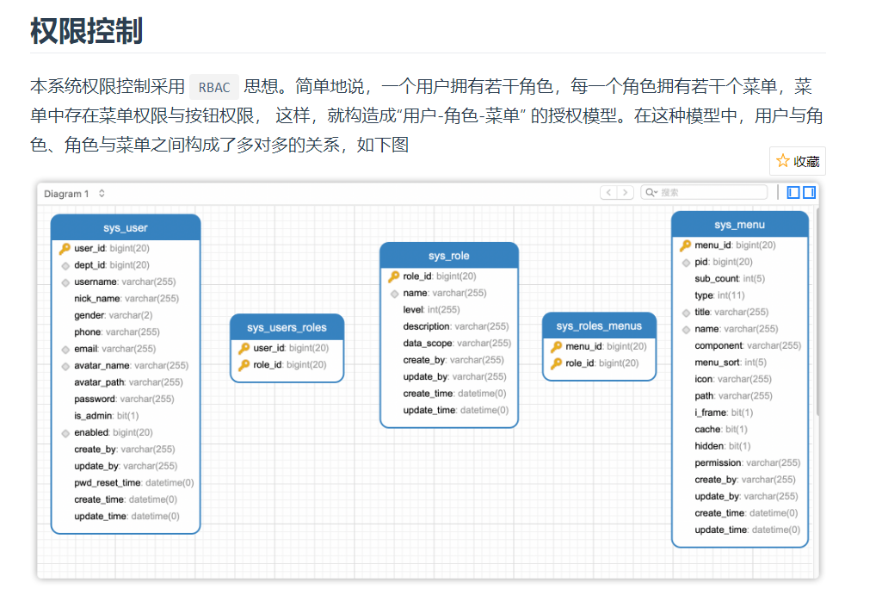
个人信息
修改密码 |  | √ | √ | √

